E_4
Наименование клиента | Январь | Февраль | Март | Апрель | Май | Июнь
A | 95.0 | 12.0 | 12.0 | 6.0 | 3.0 | 12.0 | Задание 4:
B | 65.0 | 35.0 | 64.0 | 4.0 | 8.0 | 13.4
A | 12.0 | 12.0 | 32.0 | 8.0 | 35.0 | 13.5 | Построить график для анализа продаж по месяцам в соответствии с предложенной таблицей
B | 0.4 | 75.0 | 94.0 | 1.0 | 6.0 | 13.5
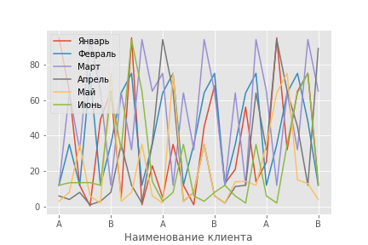
A | 49.0 | 12.0 | 65.0 | 3.0 | 2.0 | 12.0
B | 65.0 | 35.0 | 12.0 | 8.0 | 75.0 | 64.0
A | 5.0 | 64.0 | 64.0 | 35.0 | 3.0 | 32.0
B | 95.0 | 75.0 | 32.0 | 12.0 | 8.0 | 94.0
A | 1.0 | 12.0 | 94.0 | 2.0 | 35.0 | 65.0
B | 23.0 | 35.0 | 65.0 | 36.0 | 6.0 | 14.2
A | 5.0 | 64.0 | 75.0 | 94.0 | 2.0 | 3.0
B | 35.0 | 75.0 | 12.0 | 65.0 | 75.0 | 8.0
A | 12.0 | 12.0 | 64.0 | 3.0 | 3.0 | 35.0
B | 1.0 | 35.0 | 32.0 | 8.0 | 8.0 | 6.0
A | 45.0 | 64.0 | 94.0 | 35.0 | 35.0 | 3.0
B | 68.0 | 75.0 | 65.0 | 6.0 | 6.0 | 8.0
A | 13.0 | 12.0 | 12.0 | 2.0 | 2.0 | 12.0
B | 21.0 | 35.0 | 64.0 | 11.3 | 14.0 | 6.0
A | 56.0 | 64.0 | 12.0 | 12.0 | 14.2 | 2.0
B | 14.0 | 75.0 | 94.0 | 64.0 | 12.0 | 35.0
A | 25.0 | 12.0 | 65.0 | 32.0 | 35.0 | 6.0
B | 95.0 | 35.0 | 12.0 | 94.0 | 64.0 | 2.0
A | 32.0 | 64.0 | 64.0 | 65.0 | 75.0 | 35.0
B | 65.0 | 75.0 | 32.0 | 45.0 | 15.0 | 64.0
A | 75.0 | 48.0 | 94.0 | 12.0 | 13.0 | 75.0
B | 13.0 | 12.0 | 65.0 | 89.0 | 4.0 | 12.0

